Fig3
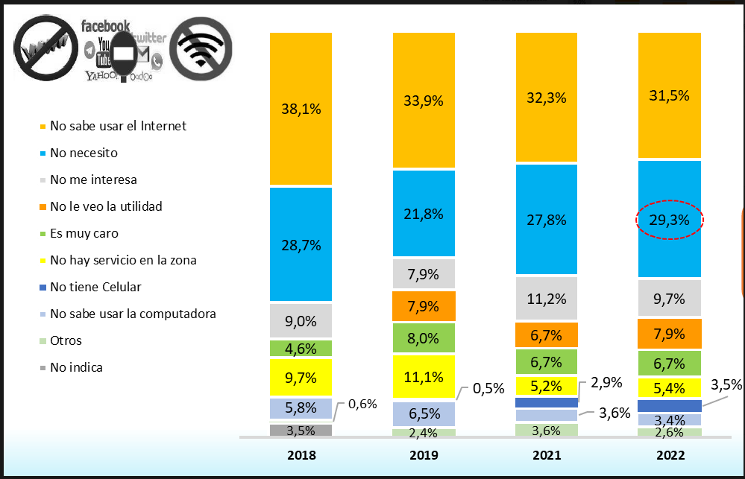
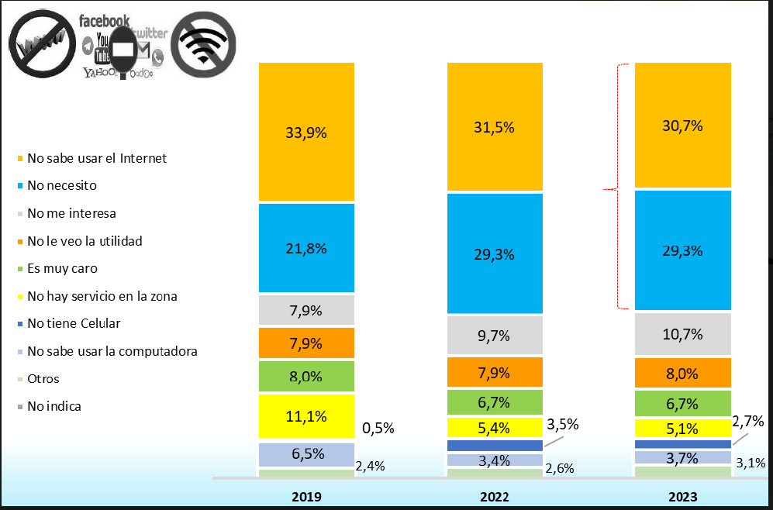
Categoría | 2018 | 2019 | 2021 | 2022 | 2023
No sabe usar el Internet | 38.1 | 33.9 | 32.3 | 31.5 | 30.7
No necesito/no veo la utilidad | 28.7 | 29.7 | 34.5 | 37.2 | 37.3
No me interesa | 9 | 7.9 | 11.2 | 9.7 | 10.7
Es muy caro | 4.6 | 8 | 6.7 | 6.7 | 6.7
No hay servicio en la zona | 9.7 | 11.1 | 5.2 | 5.4 | 5.1
No sabe usar la computadora | 5.8 | 6.5 | 3.6 | 3.4 | 3.7
Otros | 4.1 | 2.9 | 6.5 | 6.1 | 5.8

